Hoja1
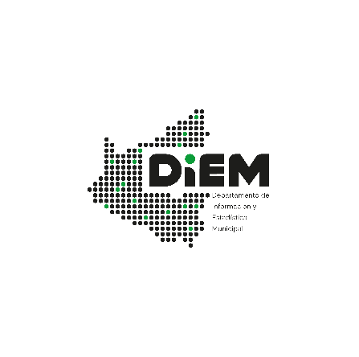

04.05.02 - MUNICIPIO DE SANTA CRUZ DE LA SIERRA: BANCOS PYMES, SUCURSALES Y AGENCIAS URBANAS, 2009-2022
Sucursales y Agencias Urbanas | Sigla | 2009 | 2010 | 2011 | 2012 | 2013 | 2014 | 2015 | 2016 | 2017 | 2018 | 2019 | 2020 | 2021 | 2022
Banco PYME Los Andes Procredit S.A. (1) | PLA | - | - | - | - | - | 12 | 12 | 12 | 0 | 0 | 0 | 0 | 0 | 0
Banco PYME de La Comunidad S.A. (2) | PCO | - | - | - | 1 | 1 | 2 | 3 | 3 | 3 | 3 | 3 | 3 | 0 | 3
Banco PYME EcoFuturo S.A. (2) | PEF | 6 | 6 | 6 | 7 | 7 | 7 | 8 | 9 | 9 | 10 | 7 | 7 | 3 | 9
Total Sistema |  | 6 | 6 | 6 | 8 | 8 | 21 | 23 | 24 | 12 | 13 | 10 | 10 | 3 | 12
Fuente: Autoridad de Supervision del Sistema Financiero (ASFI).
Elaboración: Departamento de Información y Estadística Municipal DIEM - SEMPLAD - GAMSCS
(1) Con Resolución ASFI/129/2017 de 31 .01.17 se revocó la licencia de funcionamiento del PLA como efecto de la fusión por absorción con el BME
(2) Hasta el 2013 se consideraban como "Fondo Financiero Privado".
Nota: - A partir del 21 de julio de 2014, en el marco de la Ley N° 393 de Servicios Financieros operan los bancos múltiples y bancos PYME.

